Sheet1 (2)
申购合同
供方：上海汭洐 |  |  |  |  |  |  | 合同标号： |  | WSJ20250827-1
需方：威斯嘉服装有限公司 |  |  |  |  |  |  | 签订点： | 广东佛山顺德均安镇畅兴工业区均益路9号4楼
产品名称，规格，数量，金额 |  |  |  |  |  |  | 签订时间： |  | 2025-08-27 |  |  |  |  |  | 出货日期 2025-9-10
客户 | 款号 | PO | 货品名 | 内容 | 订单数量 | 码数 |  |  |  |  |  |  |  |  | 需订数量 | 损耗 | 单价 | 总金额
 |  |  |  |  |  | 4 | 6 | 8 | 9 | 10 | 11 | 12 | 14 | 16
利丰 | 173839 | 1536067 | 帆布吊牌 | WIDE LEG | 2200 |  | 配001绳仔 |  |  |  |  |  |  |  |  | 2%
 | 石色 | 069 | 纸质吊牌 | 10 |  |  |  |  |  |  |  |  |  |  | 2237 |  | 0.271 | 606.34
 |  |  | 纸质腰卡 | HIGH RISE |  | 0 | 254 | 310 | 178 | 305 | 280 | 427 | 305 | 178 | 2237 |  | 0.149 | 333.31
 |  |  | 帆布后袋牌 | ANKLE LENGTH
 |  |  |  |  |  |  |  |  |  |  |  |  |  |  |  |  |  | 939.65
备注
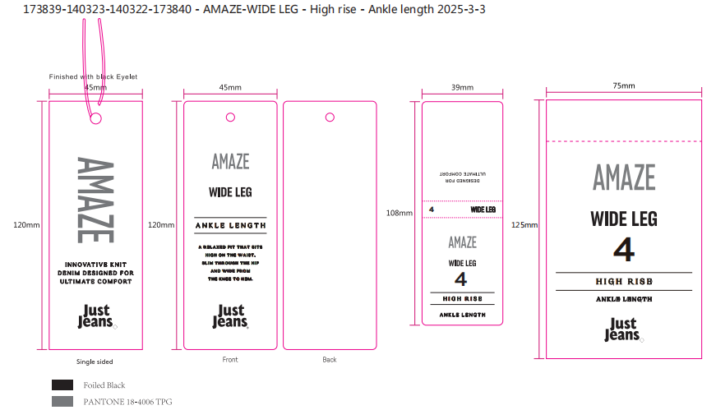
部门 |  |  | 跟单 梁珍
购品种类型
订购原因： |  |  | 挂牌
申购人签名
主管签名

